상품제안서
캐릭터 USB메모리 | 상품코드: F18428

 |  |  |  |  |  |  | 02-412-0044 | www.easy1.co.kr
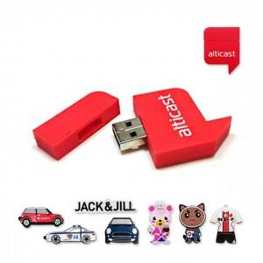

【상세/제작정보】 | * 기본2D이며, 디자인에따라 가격이 변동됩니다.

【인쇄/포장옵션】 | 기타 / 포장지포장

【공급단가】 | 수량 | 200~ | 500~ | 1,000~ | 2,000~ | 3,000~
*VAT별도 | 8G | 12,000원 | 11,600원 | 11,200원 | 10,800원 | 10,400원
 | 16G | 13,500원 | 13,050원 | 12,600원 | 12,150원 | 11,700원
 | 32G | 15,000원 | 14,500원 | 14,000원 | 13,500원 | 13,000원
 | 64G | 18,000원 | 17,400원 | 16,800원 | 16,200원 | 15,600원

【상품 URL】 | http://www.easy1.co.kr/src/goods_detail.php?gdno=18428

